Consolidado
 | COMPONENTE | Total Actividades | Actividades Cumplidas al 100% | Promedio Avance Componente
 | Riesgos de Corrupcion | 8 | 0 | 34%
 | Trámites y Servicios | 1 | 0 | 90%
 | Rendicion de Cuentas | 11 | 9 | 96%
 | Atención al Ciudadano | 20 | 2 | 49%
 | Transparencia | 13 | 1 | 36%
 | Promedio Avance corte Abril de 2020: |  |  | 61%
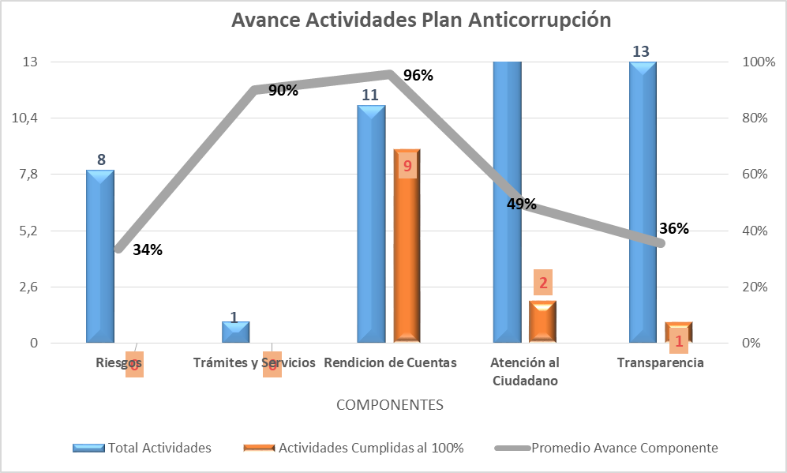
Avance Actividades Plan Anticorrupción
 | Total Actividades | Actividades Cumplidas al 100% | Promedio Avance Componente
Riesgos | 8 | 0 | 34%
Trámites y Servicios | 1 | 0 | 90%
Rendicion de Cuentas | 11 | 9 | 96%
Atención al Ciudadano | 20 | 2 | 49%
Transparencia | 13 | 1 | 36%

 |  |  | Firmado el Documento Original
Reviso y Aprobó: |  |  | DAIRO VLADIMIR COY CRUZ
 |  | Coordinador Grupo Interno de Trabajo de Control Interno

Elaboró: |  |  | Miguel Saavedra - Marisol Gutierrez

